상품제안서
베오 프리미엄 스위스 버거 볼펜 | 상품코드: S42104

 |  |  |  |  |  |  | 02-713-8555 | www.synergygift.co.kr
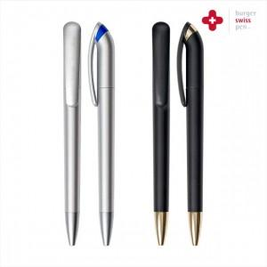

【상세/제작정보】 | <span style="font-size: 14pt;">※ 패키지 제작 별도 문의 바랍니다.</span>

【인쇄/포장옵션】 | 실크, 레이저 / 포장불가능

【공급단가】 | 수량 | 100~ | 600~ | 1,000~ | 3,000~ | 5,000~
*VAT별도 | 실버BL | 4,920원 | 4,430원 | 4,350원 | 4,280원 | 4,200원
 | 블랙골드 | 5,690원 | 5,150원 | 5,050원 | 4,950원 | 4,870원

【상품 URL】 | https://www.synergygift.co.kr:443/src/goods_detail.php?gdno=42104

